Kalender
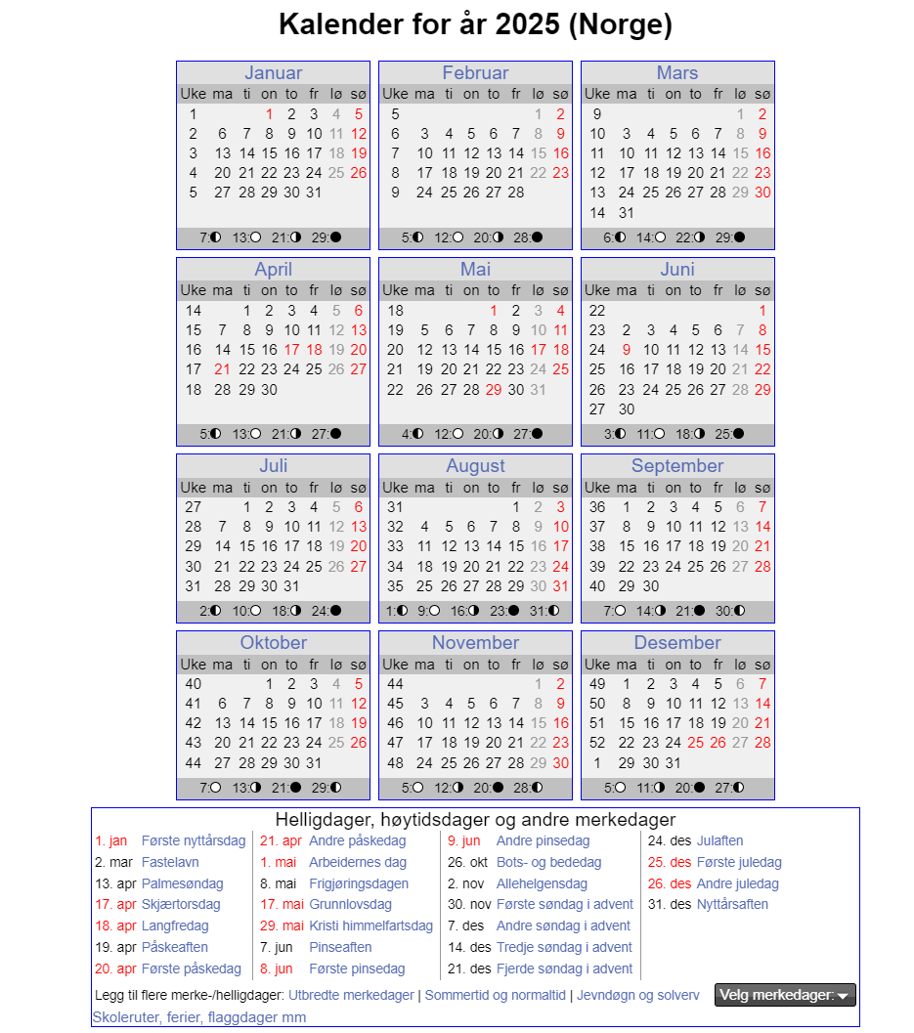
Uke | Dato | Planperiode | Kjøres smom | Beskrivelse | Spesial
1 | 01/01/2025 | SKD | Søndag | 1.nyttårsdag | Skibuss | periode | Dag | antall | Sum periode
1 | 02/01/2025 | SKF | Torsdag |  | Skibuss | SKD | mandag | 37
1 | 03/01/2025 | SKD | Fredag |  | Skibuss | SKD | tirsdag | 39
1 | 04/01/2025 | SKD | Lørdag |  | Skibuss | SKD | onsdag | 39
1 | 05/01/2025 | SKD | Søndag |  | Skibuss | SKD | torsdag | 37
2 | 06/01/2025 | SKD | Mandag |  | Skibuss | SKD | fredag | 40 | 192
2 | 07/01/2025 | SKD | Tirsdag |  | Skibuss | SKD | lørdag | 54 | 54
2 | 08/01/2025 | SKD | Onsdag |  | Skibuss | SKD | søndag | 61 | 61
2 | 09/01/2025 | SKD | Torsdag |  | Skibuss |  |  | 307
2 | 10/01/2025 | SKD | Fredag |  | Skibuss | SKF | mandag | 6
2 | 11/01/2025 | SKD | Lørdag |  | Skibuss | SKF | tirsdag | 6
2 | 12/01/2025 | SKD | Søndag |  | Skibuss | SKF | onsdag | 5
3 | 13/01/2025 | SKD | Mandag |  | Skibuss | SKF | torsdag | 6
3 | 14/01/2025 | SKD | Tirsdag |  | Skibuss | SKF | fredag | 5
3 | 15/01/2025 | SKD | Onsdag |  | Skibuss | SKF | lørdag | 0
3 | 16/01/2025 | SKD | Torsdag |  | Skibuss | SKF | søndag | 0
3 | 17/01/2025 | SKD | Fredag |  | Skibuss |  |  | 28 | 28
3 | 18/01/2025 | SKD | Lørdag |  | Skibuss | SOM | mandag | 7
3 | 19/01/2025 | SKD | Søndag |  | Skibuss | SOM | tirsdag | 7
4 | 20/01/2025 | SKD | Mandag |  | Skibuss | SOM | onsdag | 6
4 | 21/01/2025 | SKD | Tirsdag |  | Skibuss | SOM | torsdag | 5
4 | 22/01/2025 | SKD | Onsdag |  | Skibuss | SOM | fredag | 5
4 | 23/01/2025 | SKD | Torsdag |  | Skibuss | SOM | lørdag | 0
4 | 24/01/2025 | SKD | Fredag |  | Skibuss | SOM | søndag | 0
4 | 25/01/2025 | SKD | Lørdag |  | Skibuss |  |  | 30 | 30
4 | 26/01/2025 | SKD | Søndag |  | Skibuss
5 | 27/01/2025 | SKD | Mandag |  | Skibuss |  |  |  | 365 | sum 2025
5 | 28/01/2025 | SKD | Tirsdag |  | Skibuss
5 | 29/01/2025 | SKD | Onsdag |  | Skibuss
5 | 30/01/2025 | SKD | Torsdag |  | Skibuss
5 | 31/01/2025 | SKD | Fredag |  | Skibuss
5 | 01/02/2025 | SKD | Lørdag |  | Skibuss
5 | 02/02/2025 | SKD | Søndag |  | Skibuss
6 | 03/02/2025 | SKD | Mandag |  | Skibuss
6 | 04/02/2025 | SKD | Tirsdag |  | Skibuss
6 | 05/02/2025 | SKD | Onsdag |  | Skibuss
6 | 06/02/2025 | SKD | Torsdag |  | Skibuss
6 | 07/02/2025 | SKD | Fredag |  | Skibuss
6 | 08/02/2025 | SKD | Lørdag |  | Skibuss
6 | 09/02/2025 | SKD | Søndag |  | Skibuss
7 | 10/02/2025 | SKD | Mandag |  | Skibuss
7 | 11/02/2025 | SKD | Tirsdag |  | Skibuss
7 | 12/02/2025 | SKD | Onsdag |  | Skibuss
7 | 13/02/2025 | SKD | Torsdag |  | Skibuss
7 | 14/02/2025 | SKD | Fredag |  | Skibuss
7 | 15/02/2025 | SKD | Lørdag |  | Skibuss
7 | 16/02/2025 | SKD | Søndag |  | Skibuss
8 | 17/02/2025 | SKF | Mandag | Vinterferie | Skibuss
8 | 18/02/2025 | SKF | Tirsdag | Vinterferie | Skibuss
8 | 19/02/2025 | SKF | Onsdag | Vinterferie | Skibuss
8 | 20/02/2025 | SKF | Torsdag | Vinterferie | Skibuss
8 | 21/02/2025 | SKF | Fredag | Vinterferie | Skibuss
8 | 22/02/2025 | SKD | Lørdag |  | Skibuss
8 | 23/02/2025 | SKD | Søndag |  | Skibuss
9 | 24/02/2025 | SKD | Mandag |  | Skibuss
9 | 25/02/2025 | SKD | Tirsdag |  | Skibuss
9 | 26/02/2025 | SKD | Onsdag |  | Skibuss
9 | 27/02/2025 | SKD | Torsdag |  | Skibuss
9 | 28/02/2025 | SKD | Fredag |  | Skibuss
9 | 01/03/2025 | SKD | Lørdag |  | Skibuss
9 | 02/03/2025 | SKD | Søndag |  | Skibuss
10 | 03/03/2025 | SKD | Mandag |  | Skibuss
10 | 04/03/2025 | SKD | Tirsdag |  | Skibuss
10 | 05/03/2025 | SKD | Onsdag |  | Skibuss
10 | 06/03/2025 | SKD | Torsdag |  | Skibuss
10 | 07/03/2025 | SKD | Fredag |  | Skibuss
10 | 08/03/2025 | SKD | Lørdag |  | Skibuss
10 | 09/03/2025 | SKD | Søndag |  | Skibuss
11 | 10/03/2025 | SKD | Mandag |  | Skibuss
11 | 11/03/2025 | SKD | Tirsdag |  | Skibuss
11 | 12/03/2025 | SKD | Onsdag |  | Skibuss
11 | 13/03/2025 | SKD | Torsdag |  | Skibuss
11 | 14/03/2025 | SKD | Fredag |  | Skibuss
11 | 15/03/2025 | SKD | Lørdag |  | Skibuss
11 | 16/03/2025 | SKD | Søndag |  | Skibuss
12 | 17/03/2025 | SKD | Mandag |  | Skibuss
12 | 18/03/2025 | SKD | Tirsdag |  | Skibuss
12 | 19/03/2025 | SKD | Onsdag |  | Skibuss
12 | 20/03/2025 | SKD | Torsdag |  | Skibuss
12 | 21/03/2025 | SKD | Fredag |  | Skibuss
12 | 22/03/2025 | SKD | Lørdag |  | Skibuss
12 | 23/03/2025 | SKD | Søndag |  | Skibuss
13 | 24/03/2025 | SKD | Mandag |  | Skibuss
13 | 25/03/2025 | SKD | Tirsdag |  | Skibuss
13 | 26/03/2025 | SKD | Onsdag |  | Skibuss
13 | 27/03/2025 | SKD | Torsdag |  | Skibuss
13 | 28/03/2025 | SKD | Fredag |  | Skibuss
13 | 29/03/2025 | SKD | Lørdag |  | Skibuss
13 | 30/03/2025 | SKD | Søndag |  | Skibuss
14 | 31/03/2025 | SKD | Mandag |  | Skibuss
14 | 01/04/2025 | SKD | Tirsdag |  | Skibuss
14 | 02/04/2025 | SKD | Onsdag |  | Skibuss
14 | 03/04/2025 | SKD | Torsdag |  | Skibuss
14 | 04/04/2025 | SKD | Fredag |  | Skibuss
14 | 05/04/2025 | SKD | Lørdag |  | Skibuss
14 | 06/04/2025 | SKD | Søndag |  | Skibuss
15 | 07/04/2025 | SKD | Mandag |  | Skibuss
15 | 08/04/2025 | SKD | Tirsdag |  | Skibuss
15 | 09/04/2025 | SKD | Onsdag |  | Skibuss
15 | 10/04/2025 | SKD | Torsdag |  | Skibuss
15 | 11/04/2025 | SKD | Fredag |  | Skibuss
15 | 12/04/2025 | SKD | Lørdag |  | Skibuss
15 | 13/04/2025 | SKD | Søndag |  | Skibuss
16 | 14/04/2025 | SOM | Mandag |  | Skibuss
16 | 15/04/2025 | SOM | Tirsdag |  | Skibuss
16 | 16/04/2025 | SOM | Onsdag |  | Skibuss
16 | 17/04/2025 | SKD | Søndag | Skjærtorsdag | Skibuss
16 | 18/04/2025 | SKD | Søndag | Langfredag | Skibuss
16 | 19/04/2025 | SKD | Lørdag | Påskeaften | Skibuss
16 | 20/04/2025 | SKD | Søndag | 1. Påskedag | Skibuss
17 | 21/04/2025 | SKD | Søndag | 2. Påskedag | Skibuss
17 | 22/04/2025 | SKD | Tirsdag
17 | 23/04/2025 | SKD | Onsdag
17 | 24/04/2025 | SKD | Torsdag
17 | 25/04/2025 | SKD | Fredag
17 | 26/04/2025 | SKD | Lørdag
17 | 27/04/2025 | SKD | Søndag
18 | 28/04/2025 | SKD | Mandag
18 | 29/04/2025 | SKD | Tirsdag
18 | 30/04/2025 | SKD | Onsdag
18 | 01/05/2025 | SKD | Søndag | 2018-05-01
18 | 02/05/2025 | SKD | Fredag
18 | 03/05/2025 | SKD | Lørdag
18 | 04/05/2025 | SKD | Søndag
19 | 05/05/2025 | SKD | Mandag
19 | 06/05/2025 | SKD | Tirsdag
19 | 07/05/2025 | SKD | Onsdag
19 | 08/05/2025 | SKD | Torsdag
19 | 09/05/2025 | SKD | Fredag
19 | 10/05/2025 | SKD | Lørdag
19 | 11/05/2025 | SKD | Søndag
20 | 12/05/2025 | SKD | Mandag
20 | 13/05/2025 | SKD | Tirsdag
20 | 14/05/2025 | SKD | Onsdag
20 | 15/05/2025 | SKD | Torsdag
20 | 16/05/2025 | SKD | Fredag
20 | 17/05/2025 | SKD | Lørdag | 2018-05-17
20 | 18/05/2025 | SKD | Søndag
21 | 19/05/2025 | SKD | Mandag
21 | 20/05/2025 | SKD | Tirsdag
21 | 21/05/2025 | SKD | Onsdag
21 | 22/05/2025 | SKD | Torsdag
21 | 23/05/2025 | SKD | Fredag
21 | 24/05/2025 | SKD | Lørdag
21 | 25/05/2025 | SKD | Søndag
22 | 26/05/2025 | SKD | Mandag
22 | 27/05/2025 | SKD | Tirsdag
22 | 28/05/2025 | SKD | Onsdag
22 | 29/05/2025 | SKD | Søndag | Kristi himmelfartsdag
22 | 30/05/2025 | SKD | Fredag
22 | 31/05/2025 | SKD | Lørdag
22 | 01/06/2025 | SKD | Søndag
23 | 02/06/2025 | SKD | Mandag
23 | 03/06/2025 | SKD | Tirsdag
23 | 04/06/2025 | SKD | Onsdag
23 | 05/06/2025 | SKD | Torsdag
23 | 06/06/2025 | SKD | Fredag
23 | 07/06/2025 | SKD | Lørdag
23 | 08/06/2025 | SKD | Søndag | 1. pinsedag
24 | 09/06/2025 | SKD | Søndag | 2. pinsedag
24 | 10/06/2025 | SKD | Tirsdag
24 | 11/06/2025 | SKD | Onsdag
24 | 12/06/2025 | SKD | Torsdag
24 | 13/06/2025 | SKD | Fredag
24 | 14/06/2025 | SKD | Lørdag
24 | 15/06/2025 | SKD | Søndag
25 | 16/06/2025 | SKD | Mandag
25 | 17/06/2025 | SKD | Tirsdag
25 | 18/06/2025 | SKD | Onsdag
25 | 19/06/2025 | SKD | Torsdag
25 | 20/06/2025 | SKD | Fredag
25 | 21/06/2025 | SKD | Lørdag
25 | 22/06/2025 | SKD | Søndag
26 | 23/06/2025 | SKF | Mandag | Sommerferie
26 | 24/06/2025 | SKF | Tirsdag | Sommerferie
26 | 25/06/2025 | SKF | Onsdag | Sommerferie
26 | 26/06/2025 | SKF | Torsdag | Sommerferie
26 | 27/06/2025 | SKF | Fredag | Sommerferie
26 | 28/06/2025 | SKD | Lørdag | Sommerferie
26 | 29/06/2025 | SKD | Søndag | Sommerferie
27 | 30/06/2025 | SKF | Mandag | Sommerferie
27 | 01/07/2025 | SKF | Tirsdag | Sommerferie
27 | 02/07/2025 | SKF | Onsdag | Sommerferie
27 | 03/07/2025 | SKF | Torsdag | Sommerferie
27 | 04/07/2025 | SKF | Fredag | Sommerferie
27 | 05/07/2025 | SKD | Lørdag | Sommerferie
27 | 06/07/2025 | SKD | Søndag | Sommerferie
28 | 07/07/2025 | SOM | Mandag | Sommerferie
28 | 08/07/2025 | SOM | Tirsdag | Sommerferie
28 | 09/07/2025 | SOM | Onsdag | Sommerferie
28 | 10/07/2025 | SOM | Torsdag | Sommerferie
28 | 11/07/2025 | SOM | Fredag | Sommerferie
28 | 12/07/2025 | SKD | Lørdag | Sommerferie
28 | 13/07/2025 | SKD | Søndag | Sommerferie
29 | 14/07/2025 | SOM | Mandag | Sommerferie
29 | 15/07/2025 | SOM | Tirsdag | Sommerferie
29 | 16/07/2025 | SOM | Onsdag | Sommerferie
29 | 17/07/2025 | SOM | Torsdag | Sommerferie
29 | 18/07/2025 | SOM | Fredag | Sommerferie
29 | 19/07/2025 | SKD | Lørdag | Sommerferie
29 | 20/07/2025 | SKD | Søndag | Sommerferie
30 | 21/07/2025 | SOM | Mandag | Sommerferie
30 | 22/07/2025 | SOM | Tirsdag | Sommerferie
30 | 23/07/2025 | SOM | Onsdag | Sommerferie
30 | 24/07/2025 | SOM | Torsdag | Sommerferie
30 | 25/07/2025 | SOM | Fredag | Sommerferie
30 | 26/07/2025 | SKD | Lørdag | Sommerferie
30 | 27/07/2025 | SKD | Søndag | Sommerferie
31 | 28/07/2025 | SOM | Mandag | Sommerferie
31 | 29/07/2025 | SOM | Tirsdag | Sommerferie
31 | 30/07/2025 | SOM | Onsdag | Sommerferie
31 | 31/07/2025 | SOM | Torsdag | Sommerferie
31 | 01/08/2025 | SOM | Fredag | Sommerferie
31 | 02/08/2025 | SKD | Lørdag | Sommerferie
31 | 03/08/2025 | SKD | Søndag | Sommerferie
32 | 04/08/2025 | SOM | Mandag | Sommerferie
32 | 05/08/2025 | SOM | Tirsdag | Sommerferie
32 | 06/08/2025 | SOM | Onsdag | Sommerferie
32 | 07/08/2025 | SOM | Torsdag | Sommerferie
...

